Колодки дисковые
АО "ФРИТЕКС"
Колодки дискового тормоза
 |  |  |  |  |  |  |  |  |  |  |  |  |  |  |  |  | Скидка
 |  |  |  |  |  |  |  |  |  |  |  |  |  |  |  |  | 0%
№ п/п |  | Артикул | Наименование | OEM No | WVA No | TRW No | Применение | Графический рисунок | Размеры , мм |  |  |  |  | Комплектация | Цена без НДС, за комплект | Цена c НДС за комплект | Цена без НДС, за комплект со скидкой | Цена c НДС за комплект со скидкой
 |  |  |  |  |  |  |  |  | А1 | А | Б | В | В1
1 | 2571480069 | 137-00-01 | Колодки дискового тормоза | 0004210510 0004211810 0004214310 0004236610 0024204920 0024204970 0024207020 0024207720 0034201020 3057007900 4057427700 5317002300 81508205099 81508206030 81508206032 | 29061 29087 29106 29108 29109 29163 29201 29202 29179 29042 29059 29105 29196 29275 | GDB5067 | Bova, BPW, Daf, Iveco, Karosa, Kassbohrer, Liaz, Merсedes Bens, Neoplan, OsZF,SAF, Scania, Setra, Solaris, MAN, YorkTrailers, КАМАЗ 5490 (ОЕМ K046771K50, K031488 K038594), ЛИАЗ 529260 (ОЕМ 0501215084) | 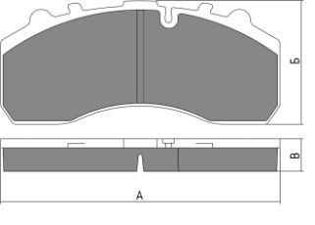 |  | 247.5 | 109.5 | 29 |  | 4 пружины | 4533.33 | 5530.66 | 4533.33 | 5530.66
 | 2571480070 | 137-00-01-01 | Колодки дискового тормоза |  |  |  |  |  |  |  |  |  |  | Пружины - 4, палец -2, шплинт - 2, пыльник малый - 2, пыльник большой -2, регулирующая насадка - 1, шайба под палец - 2 Монтажные пластины продольные - 2 | 4716.67 | 5754.34 | 4716.67 | 5754.34
5 | 2571370005 | 137-00-05 | Колодки дискового тормоза | 3057008500 3057008501 0044207020 1105625 1161563 | 29158 29269 29171 29271 29308 | GDB5093 | BPW,SAF |  |  | 210.8 | 108 | 30 |  | 4 пружины | 4350.00 | 5307.00 | 4350.00 | 5307.00
 |  | 137-00-05-01 | Колодки дискового тормоза |  |  |  |  |  |  |  |  |  |  | Пружины - 4, палец -2, шплинт - 2, пыльник малый - 2, пыльник большой -2, регулируюшая насадка - 1, шайба под палец - 2 Монтажные пластины продольные - 2 | 4547.50 | 5547.95 | 4547.50 | 5547.95
8 | 2579700067 | 137-00-08 | Колодки дискового тормоза | 81508205011 81508205022 81508205023 81508206006 81508206007 | 29088 29030 29091 29285 | GDB5069 | MAN, Renault, Daf, Iveco, ПАЗ Вектор NEXT(ОЕМ D565.01-29088), Газон NEXT (ОЕМ 6403179292) | 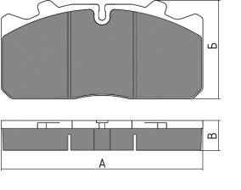 |  | 175.3 | 86 | 26 |  | 6 пружин | 3466.49 | 4229.12 | 3466.49 | 4229.12
 | 2571480071 | 137-00-08-01 | Колодки дискового тормоза |  |  |  |  |  |  |  |  |  |  | Пружин - 6, монтажный болт - 2, пыльник малый - 2, Монтажные вилки - 2. | 3552.00 | 4333.44 | 3552.00 | 4333.44
 |  | 137-00-08-02 | Колодки дискового тормоза |  |  |  |  |  |  |  |  |  |  | Пружин - 6, монтажный болт - 2, пыльник малый - 2, Монтажные вилки - 2, Датчик износа - 2. | 3704.65 | 4519.67 | 3704.65 | 4519.67
9 | 2571370009 | 137-00-09 | Колодки дискового тормоза | 0877935, 877935, 871673 29162, MDP3162 5021209104 233501309, 3057008401, 3057008400, 0233501309 120084, S0572916200 1101449 WA12999796 | 29162 29336 | GDB5094 | DAF MERITOR (ROR) RENAULT SAF HOLLAND SAUER SCHMITZ CARGOBULL VOLVO | 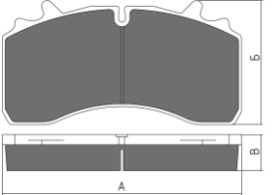 |  | 210.3 | 109.8 | 31 |  | 6 пружин | 4022.60 | 4907.57 | 4022.60 | 4907.57
 | 2571480068 | 137-00-09-01 | Колодки дискового тормоза |  |  |  |  |  |  |  |  |  |  | Пружины - 6, монтажный болт - 2, пыльник малый - 2, Монтажные вилки - 2. | 4082.71 | 4980.91 | 4082.71 | 4980.91
10 | 2571370010 | 137-00-10 | Колодки дискового тормоза | 9291049 9291045 0014210410 0014210510 0014210610 | 29115 29116 29148 29183 | GDB5073 | MAN, Merсedes Bens, Knorr, ГАЗ 3310 ВАЛДАЙ (ОЕМ 3310-3501800-03 3310-3501090) | 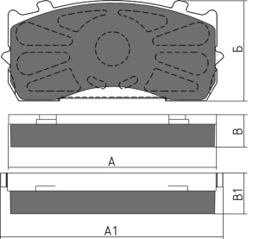 | 185 | 173.5 | 84 | 27 | 34 | 4 пружины | 4000.00 | 4880.00 | 4000.00 | 4880.00
 |  | 137-00-10-01 | Колодки дискового тормоза |  |  |  |  |  |  |  |  |  |  | Пружины - 4, палец -2, шплинт - 2, пыльник малый - 2, пыльник большой -2, регулирующая насадка - 1, шайба под палец - 2, Монтажные пластины продольные - 2 | 4208.33 | 5134.16 | 4208.33 | 5134.16
11 | 2571480065 | 137-00-12 | Колодки дискового тормоза | 5001866914 20844903 09291073 93327 | 29181 29207 | GDB5100 | RENAULT, VOLVO, SAE-SMB, GIGANT(КАМАЗ 4308 OEM 4308-3501090/2090) | 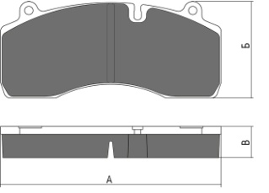 |  | 209.5 | 93.4 | 29.5 |  | 4 пружины | 4532.93 | 5530.17 | 4532.93 | 5530.17
12 | 2571480066 | 137-00-13 | Колодки дискового тормоза | 6403229332 6403229242 81508206066 81508206065 | 29279 29223 | GDB5114 | MAN, TGX, Mercedes | 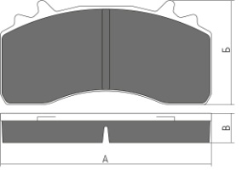 |  | 217.5 | 107.6 | 30.5 |  | 6 пружин | 3776.80 | 4607.70 | 3776.80 | 4607.70
 |  | 137-00-13-01 | Колодки дискового тормоза |  |  |  |  |  |  |  |  |  |  | Пружин - 6, монтажный болт - 2, пыльник малый - 2, Монтажные вилки - 2. | 3926.65 | 4790.51 | 3926.65 | 4790.51
13 |  | 137-00-14 | Колодки дискового тормоза | 0004210710 0004210810 0004215010 0024207920 0980102750 0980102930 | 29093 29094 29095 29145 29184 29197 | GDB5072 | Bova, BPW, Merсedes Bens,SAF, MAN | 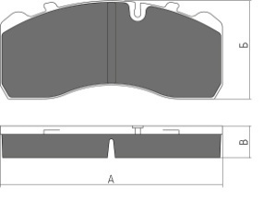 |  | 210.7 | 92.7 | 30 |  | 4 пружины | 3710.37 | 4526.65 | 3710.37 | 4526.65
 |  | 137-00-14-01 | Колодки дискового тормоза |  |  |  |  |  |  |  |  |  |  | Пружины - 4, палец -2, шплинт - 2, пыльник малый - 2, пыльник большой -2, регулирующая насадка - 1, шайба под палец - 2, Монтажные пластины продольные - 2 | 3832.96 | 4676.21 | 3832.96 | 4676.21

